Content
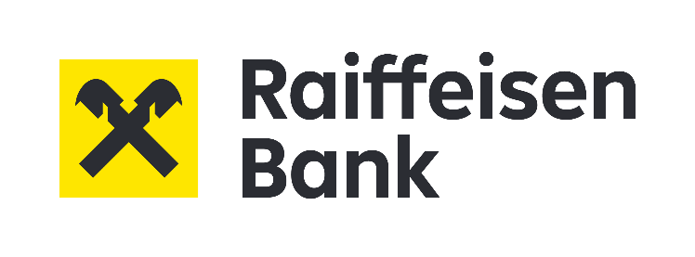

 | Uveřejňování minimálních požadavků na kapitál a způsobilé závazky (uveřejňování informací týkajích se MREL/TLAC)
 | 30/06/2025

Seznam šablon uveřejnění informací týkajících se MREL/TLAC - viz Příloha III prováděcího nařízení (EU) 2021/763 ve znění prováděcího nařízení (EU) 2024/1618
Kód šablony | Název šablony
EU KM2 | Klíčové parametry – MREL a případně požadavek na kapitál a způsobilé závazky G-SVI
EU TLAC1 | Složení – MREL a případně požadavek na kapitál a způsobilé závazky G-SVI
EU iLAC | Interní kapacita pro absorpci ztrát – interní MREL a případně požadavek na kapitál a způsobilé závazky G-SVI mimo EU
EU TLAC2 | Pořadí věřitelů – subjekt, který není subjektem řešícím krizi
EU TLAC3 | Pořadí věřitelů – subjekt řešící krizi

